4. OG B
 | Brandabschnitt B
Abteilung HC
Raum 415 | Raum 414 | Raum 413 | Raum 411 |  | Raum 410 | Raum 408
24 Saghian (Jan) | 22 Dahlhoff (Jan) | 21 Riediger |  | 20 Schellen | 17 Gellrich | 15 Kalaoun

 | 23 Ponzlet (Jan) |  |  |  | 18 Wack | 16 Hirsch

 |  |  |  |  | 19 Runge Mannan (Jan)

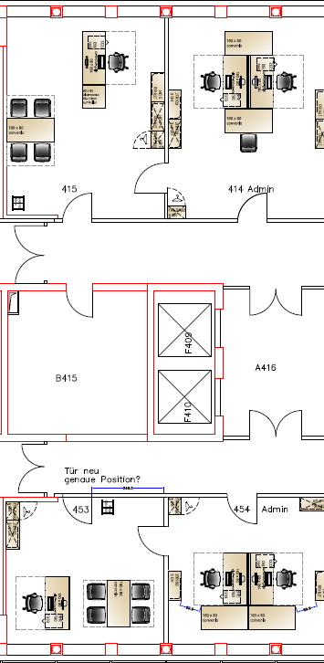
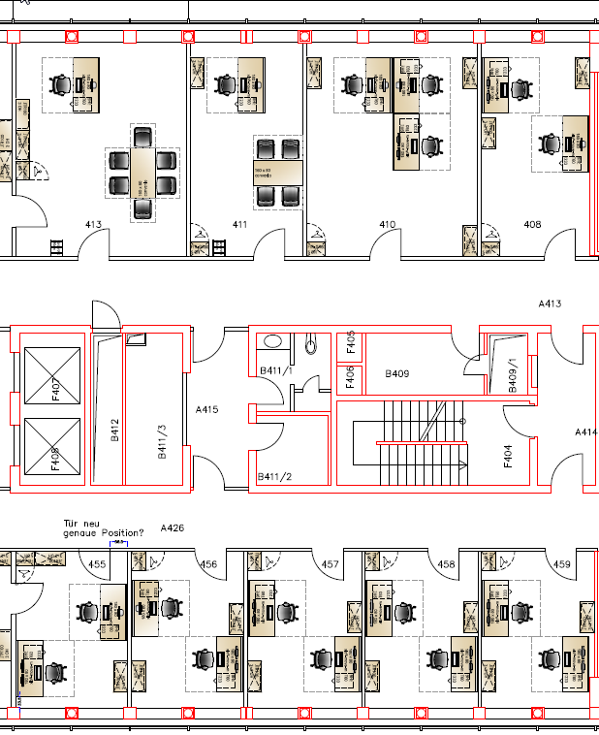
24
21
20
19
17
16
22
23
18
15

Drucker

29
30
32
34
36
27
26
25
28
31
33
35
37

Abteilung CE
Raum 453 | Raum 454 | Raum 455 | Raum 456 | Raum 457 | Raum 458 | Raum 459
25 Perlitius | 26 Kamp | 28 Rau | 30 | 32 | 34 | 36

 | 27 Nies | 29 Weinrich | 31 Kruse | 33 Evers | 35 Krauser | 37 Behrens

belegt | 16
frei | 4
Gesamt | 20

4. OG A
 | Brandabschnitt A
Abteilung PTM
Raum 407 | Raum 406 | Raum 405 | Raum 404 | Raum 403 | Raum 402 | Raum 401
13 Wilkesmann | 11 Schmitz | 9 Neunzig | 7 Junkes | 5 Schulz | 4 Burkhardt | 1 Baumert

14 Schönduve | 12 Schenk | 10 Hülsbusch | 8 Viejo | 6 Hoffmann |  | 2 Knabben-Palmen

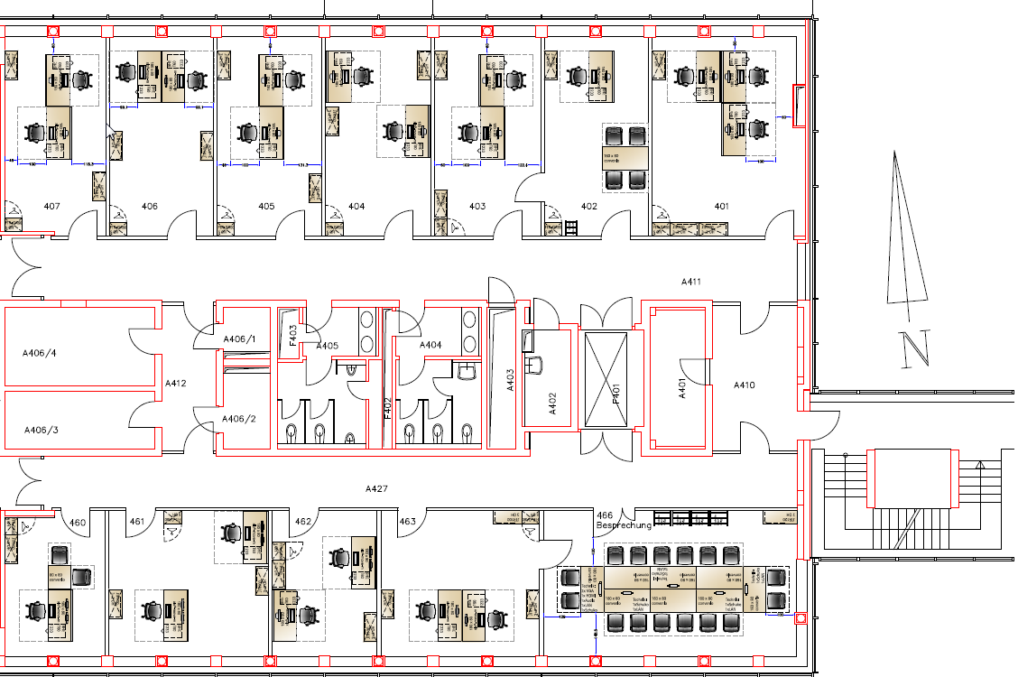

12
13
11
9
8
5
5
4
1
1
3

14
10
6
7
2

Teeküche

Drucker

40
Möbel von Besprechungsraum 1001 zurück nach 1011
(2 Tische tausch mit 466)
42

38
39
41

Raum 460 | Raum 461 | Raum 462 | Raum 463 |  | Raum 466
38 Marschner | 39 Meuser | 41 Daza

 | 40 vom Stein | 42
nicht auf die 10. |  |  | Besprechungsraum 10 Personen |  | Besprechungsraum 16 Personen
Abteilung PTM

belegt | 17
frei | 1
Gesamt | 18

